2020_11_data
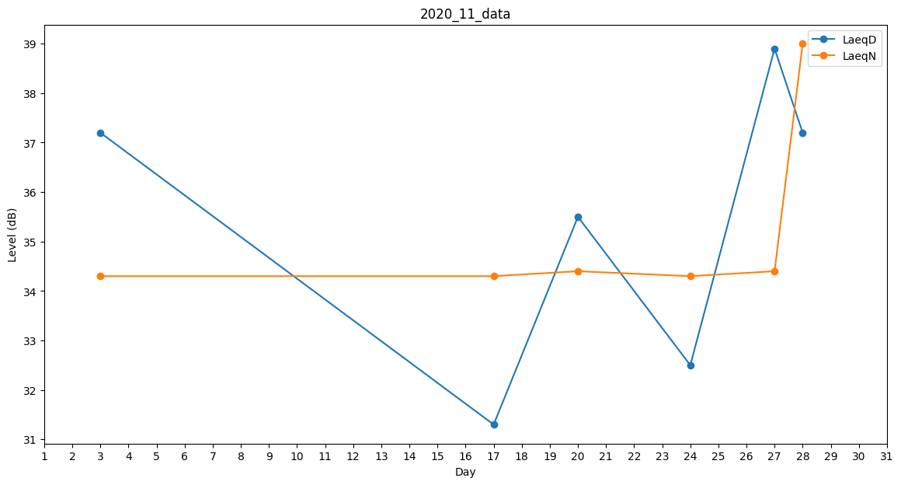
Day | LaeqD | LaeqN
1 | 32.9 | 0
2 | 0 | 0
3 | 37.2 | 34.3
4 | 38.7 | 0
5 | 35.9 | 0
6 | 0 | 34.4
7 | 0 | 0
8 | 32.9 | 0
9 | 0 | 0
10 | 0 | 0
11 | 0 | 0
12 | 0 | 0
13 | 31.3 | 0
14 | 0 | 0
15 | 0 | 0
16 | 0 | 0
17 | 31.3 | 34.3
18 | 37.4 | 0
19 | 33.3 | 0
20 | 35.5 | 34.4
21 | 35.2 | 0
22 | 37.2 | 0
23 | 0 | 0
24 | 32.5 | 34.3
25 | 34.4 | 0
26 | 32.9 | 0
27 | 38.9 | 34.4
28 | 37.2 | 39
29 | 35.5 | 0
30 | 38 | 0

